Data & Calcs
2019年

华泰研究 | labor and consumers | 5.50%

中国债券信息网 | government | 0.0069051477916
 | foreign entities | 0.085372534393

券种 | 年份 | 机构 \ 金额（亿元）
 |  | 政策性银行 | 商业银行 | 信用社 | 保险机构 | 证券公司 | 其他金融机构 | 非法人产品 | 非金融机构 | 境外机构 | 其它 | 汇总
记账式国债 | 2019 年 | 1056.91 | 99468.89 | 943.96 | 3621.43 | 1681.64 | 504.8 | 10957.97 | 7.2 | 13067.22 | 21751.16 | 153061.17

表1 2019年国债持有结构
 |  | calculation |  | 由表1，政府持有的国债比例很小，2023年忽略政府持有的国债比例
government | 0.0069051477916 | 0.99309485221
domestic industry | 0.85272231782 | 0.85865143286
labor and consumers | 0.055 | 0.055382423822
foreign entities | 0.085372534393 | 0.085966143317

2023年

华泰研究
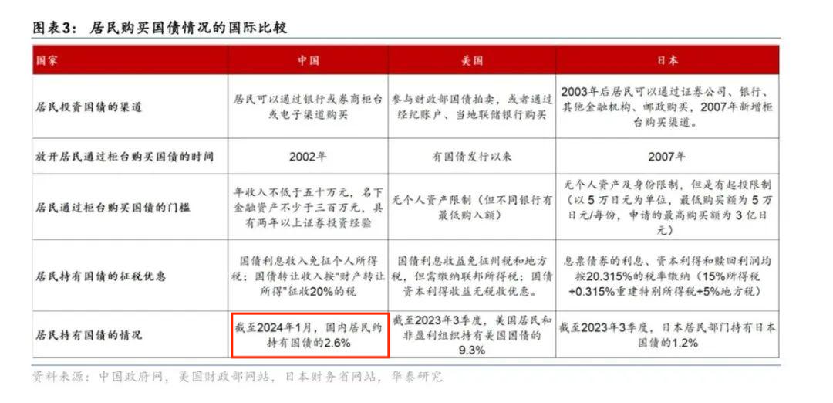

中国债券信息网
国债持有者结构
券种 | 年份 | 机构 \ 金额（亿元）
 |  | ① 商业银行 | ② 信用社 | ③ 保险机构 | ④ 证券公司 | ⑤ 非法人产品 | ⑥ 境外机构 | ⑦ 其他 | ⑧ 银行间债券市场 | ⑨ 柜台市场 | ⑩ 交易所市场 | 总计
国债 | 2022 年 | 158672 | 2761 | 6479 | 6793 | 16346 | 22926 | 21711 | 235689 | 7170 | 9076 | 251935
国债 | 2023 年 | 191363 | 2921 | 6636 | 9530 | 19002 | 22911 | 23442 | 275805 | 7589 | 10074 | 293468
国债 | 2024 年 | 213418 | 3292 | 8300 | 7793 | 26632 | 20595 | 40654 | 320684 | 8094 | 9772 | 338550

表2 2023年国债持有结构
 | Share of Debt Held
government | 0
domestic industry | 0.89593015934
labor and consumers | 0.026
foreign entities | 0.078069840664

